2FN
 |  |  |  | GRUPO REPETITIVO
IdPedido | Fecha | IdCliente | NomCliente | IdProducto | NomProducto | Cantidad
123 | 2007-04-23 | 010 | E. Metálicas | P2 | Lic. Contab | 20
 |  |  |  | P4 | Lic. Planilla y RRHH | 5
 |  |  |  | P9 | Mantenimiento Anual P2 | 1
246 | 2007-05-15 | 020 | M. Soldadura | P2 | Lic. Contab | 10
 |  |  |  | P9 | Mantenimiento Anual P2 | 1
280 | 2007-06-04 | 010 | E. Metálicas | P8 | Mantenimiento Anual P4 | 1
 |  |  |  | P12 | Lotus Notes | 5

Ya esta en 2FN
PEDIDO
IdPedido | Fecha | IdCliente | NomCliente
123 | 2007-04-23 | 010 | E. Metálicas
246 | 2007-05-15 | 020 | M. Soldadura
280 | 2007-06-04 | 010 | E. Metálicas

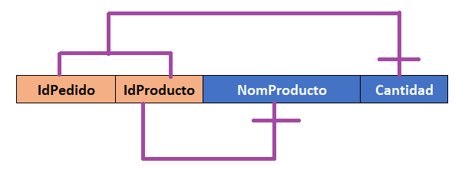
 | DETALLE
 | IdPedido | IdProducto | NomProducto | Cantidad
 | 123 | P2 | Lic. Contab | 20
 | 123 | P4 | Lic. Planilla y RRHH | 5
 | 123 | P9 | Mantenimiento Anual P2 | 1
 | 246 | P2 | Lic. Contab | 10
 | 246 | P9 | Mantenimiento Anual P2 | 1
 | 280 | P8 | Mantenimiento Anual P4 | 1
 | 280 | P12 | Lotus Notes | 5
 | FK

 | DETALLE |  |  |  |  | PRODUCTO
 | IdPedido | IdProducto | Cantidad |  |  | IdProducto | NomProducto
 | 123 | P2 | 20 |  |  | P2 | Lic. Contab
 | 123 | P4 | 5 |  |  | P4 | Lic. Planilla y RRHH
 | 123 | P9 | 1 |  |  | P9 | Mantenimiento Anual P2
 | 246 | P2 | 10 |  |  | P8 | Mantenimiento Anual P4
 | 246 | P9 | 1 |  |  | P12 | Lotus Notes
 | 280 | P8 | 1
 | 280 | P12 | 5

3FN
 |  |  |  | GRUPO REPETITIVO
IdPedido | Fecha | IdCliente | NomCliente | IdProducto | NomProducto | Cantidad
123 | 2007-04-23 | 010 | E. Metálicas | P2 | Lic. Contab | 20
 |  |  |  | P4 | Lic. Planilla y RRHH | 5
 |  |  |  | P9 | Mantenimiento Anual P2 | 1
246 | 2007-05-15 | 020 | M. Soldadura | P2 | Lic. Contab | 10
 |  |  |  | P9 | Mantenimiento Anual P2 | 1
280 | 2007-06-04 | 010 | E. Metálicas | P8 | Mantenimiento Anual P4 | 1
 |  |  |  | P12 | Lotus Notes | 5

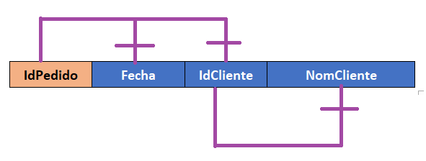
PEDIDO
IdPedido | Fecha | IdCliente | NomCliente
123 | 2007-04-23 | 010 | E. Metálicas
246 | 2007-05-15 | 020 | M. Soldadura
280 | 2007-06-04 | 010 | E. Metálicas

PEDIDO |  |  |  | CLIENTE
IdPedido | Fecha | IdCliente |  | IdCliente | NomCliente
123 | 2007-04-23 | 010 |  | 010 | E. Metálicas
246 | 2007-05-15 | 020 |  | 020 | M. Soldadura
280 | 2007-06-04 | 010 |  | 010 | E. Metálicas

 | DETALLE
 | IdPedido | IdProducto | NomProducto | Cantidad
 | 123 | P2 | Lic. Contab | 20
 | 123 | P4 | Lic. Planilla y RRHH | 5
 | 123 | P9 | Mantenimiento Anual P2 | 1
 | 246 | P2 | Lic. Contab | 10
 | 246 | P9 | Mantenimiento Anual P2 | 1
 | 280 | P8 | Mantenimiento Anual P4 | 1
 | 280 | P12 | Lotus Notes | 5
 | FK

 | DETALLE |  |  |  |  | PRODUCTO
 | IdPedido | IdProducto | Cantidad |  |  | IdProducto | NomProducto
 | 123 | P2 | 20 |  |  | P2 | Lic. Contab
 | 123 | P4 | 5 |  |  | P4 | Lic. Planilla y RRHH
 | 123 | P9 | 1 |  |  | P9 | Mantenimiento Anual P2
 | 246 | P2 | 10 |  |  | P8 | Mantenimiento Anual P4
 | 246 | P9 | 1 |  |  | P12 | Lotus Notes
 | 280 | P8 | 1
 | 280 | P12 | 5

